RUS
04.04.2023

СПЕЦИФИКАЦИЯ ПО КАЧЕСТВУ ГОЛУБИКИ

МИНИМАЛЬНЫЕ ТРЕБОВАНИЯ
Голубика должна быть неповрежденной, чистой, без каких-либо посторонних веществ, свежей на вид, без насекомых-вредителей и повреждений, вызванных ими, без чрезмерной поверхностной влажности, без постороннего запаха и/или привкуса, с равномерной окраской.
Ягоды шаровидные или приплюснуто-шаровидные, или продолговато-овальные, окраска голубовато-синяя, мякоть сочная, зеленоватая, сок бесцветный, некрасящий.
I КАТЕГОРИЯ
Допускаются ягоды с незначительными дефектами, не влияющими на внешний вид, качество, сохраняемость и товарный вид продукта в упаковке:

• очень незначительная помятость;
• незначительный дефект окраски;
• незначительные поверхностные дефекты;
• не категорируется как дефект наличие в 1 потребительской упаковке суммарно не более 3 ягод увядших (старение, морщинистость), усохших (без симптоматики заболеваний) и/или зеленых; если таких ягод более 3 на 1 ПУ - следует рассматривать их дефекты как нестандарт;
II КАТЕГОРИЯ
К этой категории относятся ягоды которые не могут быть отнесены к первой категории, но отвечают минимальным требованиям, перечисленным выше. Могут допускаться следующие дефекты:
• незначительная помятость;
• очень незначительная утечка сока;
НЕСТАНДАРТ
• ягоды с дефектами, превышающими допуски для 1 и 2 категории, либо не отвечающие минимальным требованиям;
• незначительная утечка сока;
• дефект окраски;
• незначительное увядание;
• грязные, в т.ч. паутина;
• ягоды с плодоножками;
• зарубцевавшиеся дефекты кожицы;
• серьезные механические повреждения (зарубцевавшиеся проколы ,порезы и/или помятость без вытекания сока);
• пораженные с/х заболеваниями в начальной стадии;
• зеленые;
• увядание, старение, морщинистость;
• усохшие ягоды без загнива, плесневения, симптоматики с.-х. заболеваний;
ОТХОД
• загнившие, заплесневевшие;
• пораженные с/х заболеваниями;
• повреждения с/х вредителями; наличие вредителей или следов их жизнедеятельности;
• грубые механические повреждения;
• перезревшие;
• подверженные воздействию низких или высоких температур (подмороженные или запаренные);
• наличие органической и минеральной примеси (листья, ветки, песок и др.)
ДРУГИЕ ТРЕБОВАНИЯ
Сорт | Согласно требованиям Коммерческой Службы Ленты. В заказе могут быть предъявлены дополнительные требования к внешнему виду продукции, которые будут считаться необходимыми для соответствия сорту.
Калибр | Согласно требованиям Коммерческой Службы Ленты. В общей сложности допускается наличие 10% по числу или весу, не отвечающих требованиям калибровки.
Однородность | Содержимое каждой партии должно быть однородным и состоять из свежих ягод одного помологического и товарного сорта, качества, размера, степени зрелости.
 | Видимая часть содержимого упаковки должна соответствовать содержимому всей упаковки.
Упаковка | Ягоды должны быть упакованы таким образом, чтобы обеспечивалась надлежащая сохранность продукта

ENG
QUALITY SPECIFICATION FOR BLUEBERRY

MINIMUM REQUIREMENTS
Blueberries must be integral, clean, without any foreign matters, visually fresh, without signs of insect-pests and damages caused by them, without excessive external humidity, without any foreign smell and/or taste, evenly colored.
The berries are spherical or flattened-spherical, or oblong-oval, the color is light bluish-blue, the pulp is juicy, greenish, the juice is colorless, non-coloring.
CLASS I
The following minor defects of berries may be allowed, provided that they do not affect the overall appearance, quality, preservation capacity and presentation of the packaged product:

• very slight bruising;
• minor defects of the coloring;
• minor surface defects;
• the presence of a total of no more than 3 berries per consumer package that are withered (due to aging or shriveling), dried out (without symptoms of disease), and/or green is not classified as a defect; if there are more than 3 such berries per consumer package, they should be classified as out of grade;
CLASS II
This class includes berries that cannot be assigned to the first class, but meet the minimum requirements listed above. The following defects are allowed:
• slight bruising;
• very slight juice leakage;
OUT OF GRADE
• berries with defects exceeding the allowances for Classes I and II or not meeting the minimum requirements;
• slight juice leakage;
• defects of the coloring;
• minor withering;
• dirty, incl. spider web;
• berries with pedicels;
• healed peel defects;
• serious mechanical damages (healed punctures, cuts and/or bruising without juice leakage);
• affected by agricultural diseases at the initial stage;
• green;
• withering, ageing, wrinkleness;
• dried berries without rot, mold, or symptoms of agricultural diseases;
WASTE
• rotten, moldy;
• affected by agricultural diseases;
• damages caused by insect-pests; presence of insect-pests and traces of their vital activity;
• gross mechanical damages;
• overripe;
• exposed to low or high temperatures (frozen or overheated);
• presence of organic and mineral impurities: (leaves, branches, sand, etc.)
OTHER REQUIREMENTS
Variety | According to the requirements of the Commercial Service of Lenta. The order may contain additional requirements for the appearance of the products, which will be considered necessary for compliance with the variety.
Size | According to the requirements of the Commercial Service of Lenta. In total, it is allowed to have 10% by number or weight that do not meet the size requirements.
Uniformity | The contents of each batch must be uniform and consist of fresh berries of the same pomological and commercial variety, quality, size, ripeness level.
 | The visible part of the contents of the package must correspond to the contents of the entire package.
Packaging | The berries must be packed in such a way as to ensure proper preservation of the product.

Фото - Photos
ФОТО / PHOTOS

В данном разделе представлены фото, иллюстрирующие различные степени проявления некоторых дефектов и соответственное разделение этих дефектов по категориям качества. Основная информация о требованиях к качеству товара представлена в разделе "Спецификация". Раздел "Фото" является дополнительным и неисчерпывающим приложением к Спецификации по качеству./This section presents photos demonstrating different intensities of some defects and corresponding division of these defects by quality classes. The basic information on requirements to the goods quality is presented in the Specifications section. The Photos section is the additional and non-exhaustive appendix to the Quality Specification.
I КАТЕГОРИЯ/CLASS I
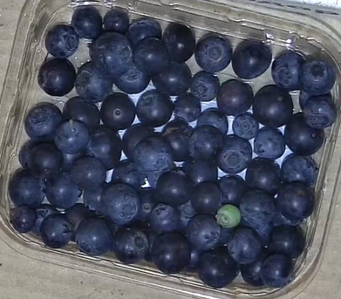

Голубика соответствующего качества/Blueberries of appropriate quality |  |  |  | Не категорируется как дефект наличие в 1 потребительской упаковке суммарно не более 3 ягод увядших (старение, морщинистость), усохших (без симптоматики заболеваний) и/или зеленых / The presence of a total of no more than 3 berries per consumer package that are withered (due to aging or shriveling), dried out (without symptoms of disease), and/or green is not classified as a defect
II КАТЕГОРИЯ/CLASS II
Раздел находится в разработке/The section is under development

НЕСТАНДАРТ/OUT OF GRADE

Дефект окраса/Coloring defect |  | Загрязнение/Dirtiness |  |  | Наличие плодоножек/Presence of pedicels
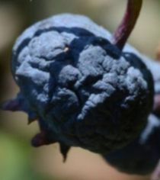
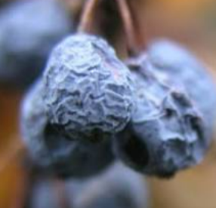

Зарубцевавшиеся дефекты кожицы/Healed peel defects | Паутина/spiderweb |  |  | Увядание/Withering |  | Усохшие ягоды без загнива, плесневения, симптоматики с.-х. заболеваний / Dried berries without rot, mold, or symptoms of agricultural diseases

Зеленые ягоды/Green berries
ОТХОД/WASTE
 |  |  |  |  |  | 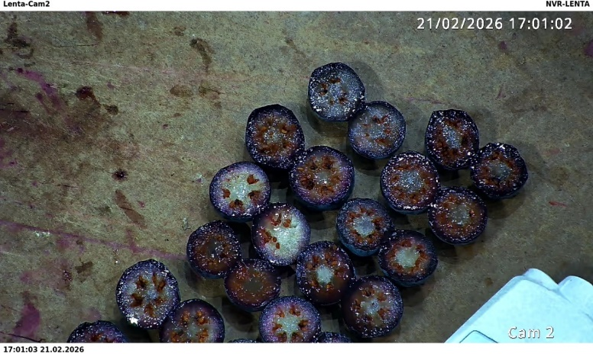
Наличие посторонних включений/Presence of foreign matters |  | Загнив и плесень/Rotting and mold |  |  |  | Пораженные с/х заболеваниями / Affected by agricultural diseases
 |  |  |  | 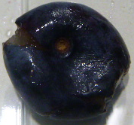
Повреждение/ наличие с/х вредителями/Damage by/presence of insect-pests |  |  | Грубые механические повреждения/gross mechanical demages

